özet
 |  |  |  | Tarih | Başarılı Randevu | İptal Randevu | Top. Rest | 0 |  |  |  | İptal Randevu | Fotoğraflandırılan Top. Ürün | Fotoğraflandırılan Ort. Ürün
Başka Şubeden Çekilecek | 6 | Toplam rest | 952 | 2021-02-23 |  |  | Fotoğraflı | 0 |  | #DIV/0!
BlackList | 4 | Fotoğraflı | 547 | 2021-02-24
Çekim İstemiyor | 68 | % | 57.46% | 2021-02-25 |  |  | Ürün Adet | 0-25 |  | 25+ |  |  |  |  | İptal Oranı
Devir | 1 |  |  | 2021-02-26 |  |  | Fotoğraflı | 0 | #DIV/0! | 0 | #DIV/0! |  |  |  | #DIV/0!
Dönüş Yapacak | 14 |  |  |  |  |  | 0-20% | 0 | #DIV/0! | 0 | #DIV/0!
Franchise | 4 |  |  |  |  |  | 21-50% | 0 | #DIV/0! | 0 | #DIV/0!
İleride Randevu Alınacak | 28 |  |  |  |  |  | 51-80% | 0 | #DIV/0! | 0 | #DIV/0!
Lokasyon Uzak | 37 |  |  |  |  |  | >80% | 0 | #DIV/0! | 0 | #DIV/0!
Haziran'da Aranacak | 0
Menü Güncellemesi Yapılacak | 1
Personel Eksik | 0
Randevu Alındı | 28
Randevu İptal | 7
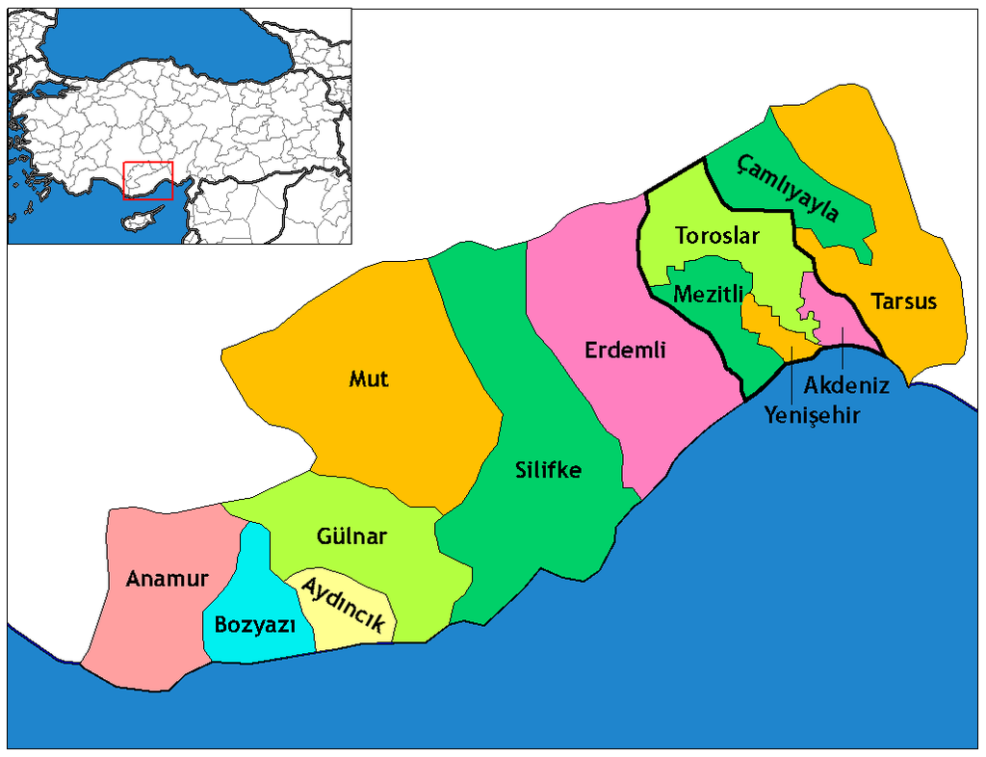
Restoran Silindi | 3
Sistemden Çıkmak İstiyor | 3
Tadilat Var | 3
Ulaşılamadı | 13
Ramazandan Sonra Randevu Istiyor | 0
Fotoğrafı Var | 0
TOPLAM | 220 | 0
 |  | 0
Randevu Başarı % |  | #DIV/0!
#DIV/0!

